Utilisation
Voici des informations concernant les différentes colonnes à compléter dans la feuille "QCM" :
 | Niveau | facultatif | Repères pour mieux s'organiser lorsque la base de question prend de l'ampleur!
 | Source questions | facultatif | Repères pour mieux s'organiser lorsque la base de question prend de l'ampleur!
 | Thème | facultatif | Repères pour mieux s'organiser lorsque la base de question prend de l'ampleur!
 | Catégorie dans le QCM | facultatif | Permet d'organiser le QCM en différents groupes de questions. Les questions resteront groupées lorsque de la génération des différents sujets. Indiquer "Defaut" si l'on ne souhaite pas faire de groupes de questions, sinon mettre un titre de groupe. Attention, si vous mettez autre chose que "Defaut", il faudra adapter le fichier final du devoir dans la partie gérant le mélange des questions!
 | Question |  | Le texte complet de la question.
 | Forcer question multiple | facultatif | Indiquer "Oui" pour feindre aux éleves qu'il y a peut-être plusieurs bonnes réponses sur cette question. Si vous avez réellement mis plusieurs bonnes réponses, le paramétre "Question multiple" s'appliquera automatiquement.
 | Image | facultatif | Une image illustrant la question (graphique, schéma...). Par défaut, les images feront 4,5cm de hauteur sur le sujet (la largeur étant ajustée pour conserver le ratio).
 | Réponse a |  | Texte de la 1ére proposition de réponse.
 | Rép a est : |  | Cette réponse est-elle bonne ou mauvaise? Indiquer "bonne" ou "mauvaise".
 | Réponse b |  | Texte de la 2ème proposition de réponse.
 | Rép b est : |  | Cette réponse est-elle bonne ou mauvaise? Indiquer "bonne" ou "mauvaise".
 | Réponse c | facultatif | Texte de la 3ème proposition de réponse.
 | Rép c est : | facultatif | Cette réponse est-elle bonne ou mauvaise? Indiquer "bonne" ou "mauvaise".
 | Réponse d | facultatif | Texte de la 4ème proposition de réponse.
 | Rép d est : | facultatif | Cette réponse est-elle bonne ou mauvaise? Indiquer "bonne" ou "mauvaise".
 | Réponse e | facultatif | Texte de la 5ème proposition de réponse.
 | Rép e est : | facultatif | Cette réponse est-elle bonne ou mauvaise? Indiquer "bonne" ou "mauvaise".

Pour les Maths, SVT, Sciences Physiques ..
 | Il est possible d'inserer des formules dans les questions comme dans les réponses, en respectant la syntaxe d'écriture du langage LaTeX. Concrétement, utiliser l'éditeur d'équation qui est très pratique!
 | Editeur de formules en LateX: | http://www.codecogs.com/latex/eqneditor.php

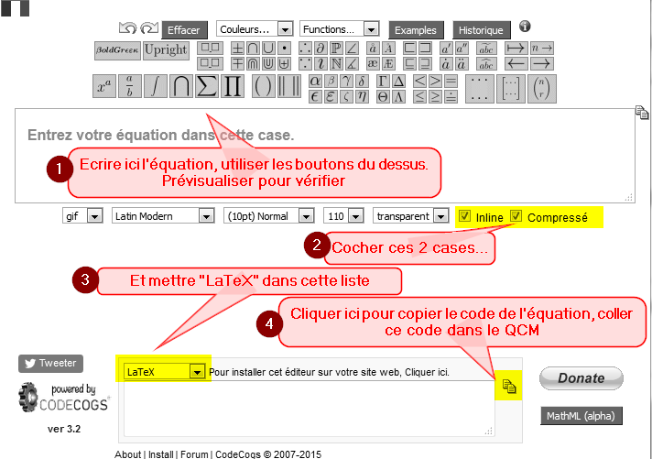

 |  | Autres éditeurs semblables | http://www.sciweavers.org/free-online-latex-equation-editor
 |  |  | http://mathurl.com/

 | Dessin de molécules en chimie :
 |  | Méthode pratique : Entrer le nom (en anglais) ou dessiner | http://py-chemist.com/mol_2_chemfig
 |  | Méthode générale : (Attention, manipulation complexe) | Lire cette documentation http://www.ctan.org/tex-archive/macros/latex/contrib/chemfig/
 |  |  | Syntaxe de base :
 |  |  | \chemfig{H_3C-CH_2-CH_2-CH_3}
 |  |  | \chemfig{H_3C-C(=O)-CH_3}
 |  |  | \schemestart\chemname{\chemfig{R-C(-[:-30]OH)=[:30]O}}{Acide carboxylique}\+\chemname{\chemfig{R'OH}}{Alcool}\arrow(.mid east--.mid west)\chemname{\chemfig{R-C(-[:-30]OR')=[:30]O}}{Ester}\+\chemname{\chemfig{H_2O}}{Eau}\schemestop\chemnameinit{}
 |  | Convertion d'un fichier mol : | http://chimpsky.uwaterloo.ca/mol2chemfig/webiface (Cocher "wrap-chemfig")

 | Dessin de tableaux de variation en Maths
 |  | Instructions : | http://math.et.info.free.fr/TikZ/Complements.html
 |  | Outil : | http://math.et.info.free.fr/TikZ/TableauxVariations/index.html
 | 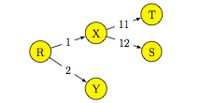 Dessin d'arbres en Maths
 |  | Instructions : | http://math.et.info.free.fr/TikZ/Arbres.html
 |  | Outil : | http://math.et.info.free.fr/TikZ/Arbre/index.html

 | Création de tableaux | 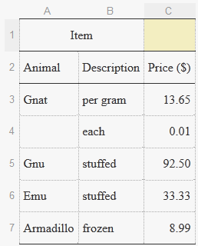
 |  | Outil : | http://www.tablesgenerator.com/latex_tables

 | Insérer un caractére spécial, un symbole...
 |  | dessinez le! | http://detexify.kirelabs.org/classify.html
 | Inserer une courbe de fonction mathématique | Outil : | Géogébra en ligne https://web.geogebra.org/
 |  |  | Utiliser la fonction Fichier/Export

